Hoja1
PRODUCCIONES DEKORARTE S.A.S.
NIT. 900,645,501-1
TEL 467 4072
Proyecto: El bolero de Rubén . Supervisor: Anthony Gonzalez .. Departamento: Ambientación . Responsable: Camilo Heredia .
No. | IMAGEN | DESCRIPCION | ESTADO | # | VALOR | ANOTACIONES | Columna1
 | 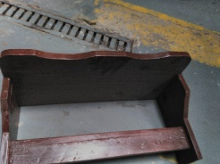 | Repisa de Epoca | Buena | 1 | $ 40,000 | LLEGÓ QUEMADO | ✘ tiene reporte
 |  | Herramientas | Perfecto | Alicates: $6.000 Cortafrios: $6.000 Destornilladores: $10.000 Formon: $15.000 | $ 37,000 | Faltantes: 1alicates. 1cortafrios. 2Destornilladores. 1Formon | ✘ tiene reporte
 |  | Pato de Epoca | Perfecto | 1 | $ 22,000 | ROTO | ✘ tiene reporte
 |  | Sillas de madera | Bueno | 20 | $ 105,000 | FALTAN 7 | ✘ tiene reporte
 |  | Lamparas | Perfecto | 3 | $ 35,000 | Una rota | ✘ tiene reporte

 | TOTAL |  |  |  | $ 239,000

